INFORME PERSIO
MINISTERIO DE SALUD PÚBLICA
Hospital Traumatologico Dr. Ney Arias Lora
DEPARTAMENTO DE ESTADISTICA

INFORME POR MES DE LAS DIFERENTES AREAS AÑO 2022
MES/AÑO | CONSULTAS | EMERGENCIA | HOSPITALIZACIÓN | PROCEDIMIENTOS |  |  |  | PROCEDIMIENTOS QUIRURGICOS | ACCIDENTES DE TRANSITO | IMÁGENES | LABORATORIO | FARMACIA
 |  |  |  | CIRUGIA | ORTOPEDIA | MAXILO | NEUROCIRUGIA
ENERO-2022 | 5,808 | 3,223 | 577 | 181 | 212 | 258 | 20 | 671 | 882 | 8,188 | 31,542 | 15,291
FEBRERO-2022 | 9,859 | 3,053 | 861 | 333 | 356 | 367 | 34 | 1,090 | 801 | 10,111 | 49,523 | 17,258
MARZO-2022 | 8,385 | 2,770 | 764 | 257 | 261 | 334 | 25 | 877 | 735 | 8,499 | 49,341 | 14,814
ABRIL-2022 | 7,677 | 2,925 | 710 | 259 | 278 | 377 | 15 | 929 | 706 | 8,416 | 46,316 | 15,397
MAYO-2022 | 8,761 | 3,124 | 794 | 272 | 346 | 411 | 23 | 1,052 | 780 | 9,131 | 48,190 | 15,405
JUNIO-2022 | 8,203 | 3,053 | 728 | 293 | 261 | 459 | 20 | 1,033 | 834 | 9,143 | 48,343 | 15,158
JULIO-2022 | 7,658 | 3,214 | 745 | 327 | 339 | 448 | 22 | 1,136 | 838 | 9,305 | 50,118 | 17,145
AGOSTO-2022 | 8,033 | 3,209 | 837 | 333 | 416 | 309 | 32 | 1,090 | 923 | 11,273 | 51,207 | 18,165
SEPTIEMBRE-2022 | 7,547 | 3,090 | 777 | 290 | 344 | 294 | 27 | 955 | 785 | 9,520 | 48,710 | 14,910
OCTUBRE-2022 | 8,599 | 3,330 | 820 | 238 | 348 | 161 | 30 | 777 | 798 | 11,240 | 56,180 | 16,849
NOVIEMBRE-2022 | 8,776 | 3,073 | 729 | 225 | 306 | 150 | 26 | 707 | 683 | 10,532 | 51,407 | 15,134
DICIEMBRE-2022 | 7,935 | 3,009 | 651 | 185 | 283 | 205 | 19 | 692 | 829 | 8,945 | 40,417 | 15,906
TOTAL | 97,241 | 37,073 | 8,993 | 3,193 | 3,750 | 3,773 | 293 | 11,009 | 9,594 | 114,303 | 571,294 | 191,432

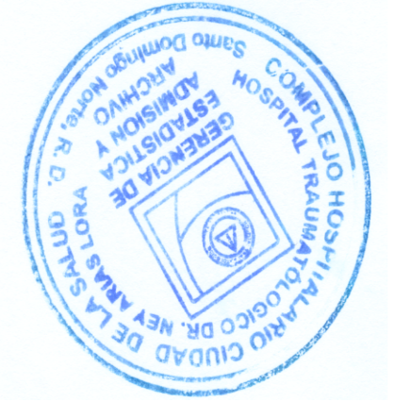


VICTOR H. MEDINA
______________________________________
COORDINADOR DE ESTADÍSTICAS
Firma y sello

